Sheet1
东莞森毅科技电子有限公司AL82-10无线充规格说明报价
联系人：朱先生 电话：18681135072 VX 同步
产品名称 | 产品型号 | 产品图片 | 产品特点 | 适用机型 | 主要功能及参数 | 产品清单 | 产品报价
无线充电器 | AL82-10 | 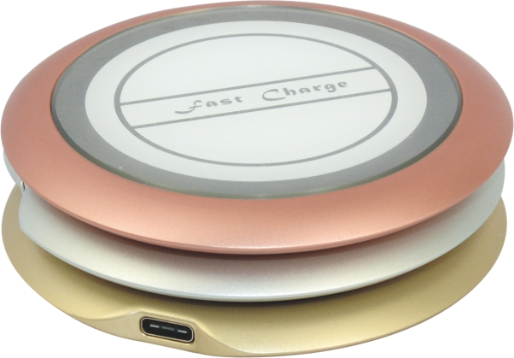 | 铝合金CNC | 三星糸列Note5 S6 S6Edge S6Edge+ S7 S7Edge S7Edge+ S8 S8+ | 1、输入电压：5V/2A 9V/2A | AL82-10 | AL82-10香槟金，玫瑰金，皓月银订单数量1K起订，批量价格如下：
 |  |  | 阳极氧化 | LG糸列Nsxus4/5/6 LTE2 D1 | 2、执行标准：QI | TYPE-C数居线
 |  |  | 工业级镜片电镀工艺 | 苹果糸列iPhone8 iPhone 8Plus iPhone X | 3、无线充指示灯：蓝灯(充满蓝灯亮)，红灯(充电/红灯闪故障) | 产品说明书
 |  |  | TYPE-C正反电源输入口 | 华为糸列W3 | 4、无线发送功率:10W | 彩色包装盒
 |  |  | 支持TYPE-C接口扩展红蓝指示灯/炫彩灯定制 | HTC糸列8X Butterfly incredibe 4GLTE | 5、无线充转输距离：≦6mm
 |  |  |  | 诺基亚糸列Lumia 1520 Lumia 1020 Lumia 920 Lumia 822 Lumia 820 Lumia 93 | 6、无线充转换效率:高达85%
 |  |  | 支持所有QI标准的5W、10W手机无线充电、充电温度低转换效率高 | 以及其他支持无线充电的机型 | 7、检测有接收设备:红灯亮
 |  |  |  |  | 8、无线充电最大温度：60℃±1℃
 |  |  |  |  | 9、产品规格:8.8*82.5mm
 |  |  |  |  | 10、颜色：香槟金 玫瑰金 皓月银

注明：
1、付款方式：现金或转账，预付70%定金,余款发货前付清;
2、以上价格为工厂交货价格,不含税,报价有效期7天内;
3、如不了解产品，请联系发样品，不提供免费样品;
4、以上报价均为工厂默认包装，不含特殊印刷工艺包装;
5、可按客供要求设计包装产品LOGO，生产难易度价格有所浮动;
6、交货如产品与样品有差异可支持退换货，质量以样品为准！

